Etapa 06-8.1-8.2
REQUISITOS PRODUCTO / SERVICIO

FICHA TECNICA DEL PRODUCTO O SERVICIO
Producto: | L-JS F 4 STYLE 9 12"X12"
Aprobado por:
Ultima fecha actualización:
PRODUCTO TERMINADO |  |  |  | DESCRIPCIÓN DEL PRODUCTO / PROCESO

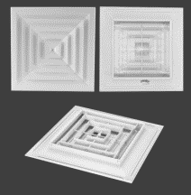
 |  |  |  | Recubrimiento con pintura electroestática de Epoxi Poliéster, Difusor de techo con elemento central fijo, removible y aleta curva, aplicación sistemas de aire acondicionado, ventilación y calefacción.

 |  |  |  | SEGURIDAD INDUSTRIAL

SECUENCIA DE OPERACIONES
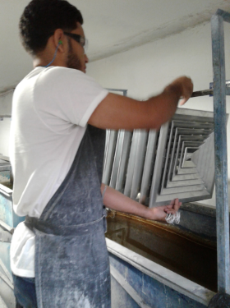
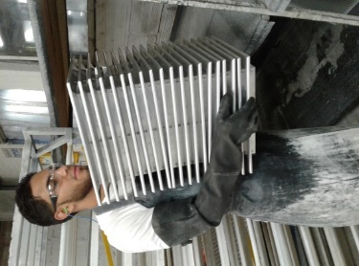
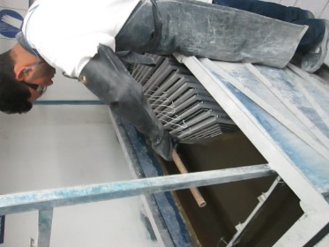
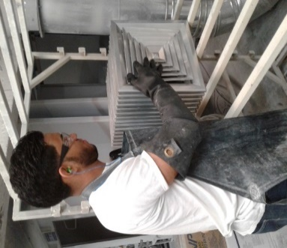
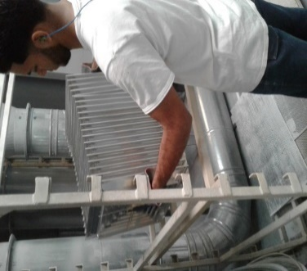
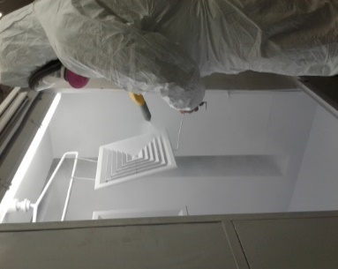

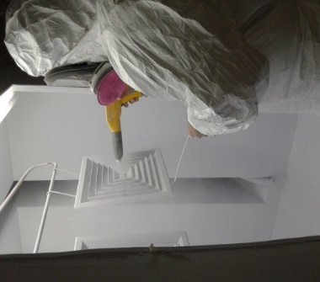
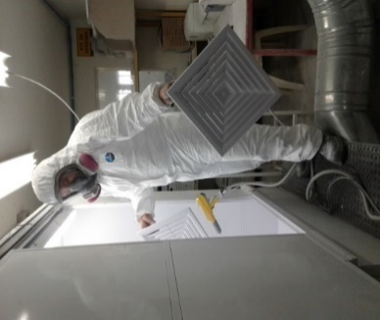
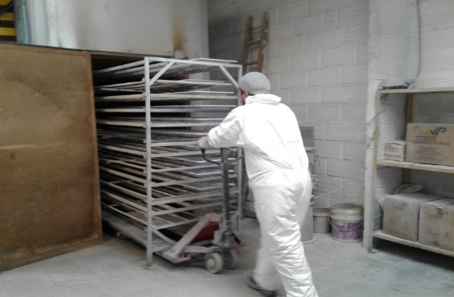
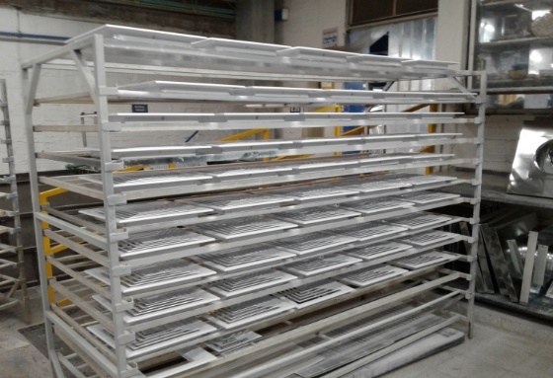

DESCRIPCIÓN DE LAS OPERACIONES |  |  | USP Seg | LISTA DE MATERIALES |  |  |  | UND | CANT.
1. Seleccionar productos a ser pintados |  |  |  | Pintura en polvo Epoxi Poliéster |  |  |  | Kilos
2. Colgar productos en soporte para ser lavados |  |  |  | Desengrasante |  |  |  | Litros
3. Sumergir productos en tanque de Foxfes |  |  |  | Foxfatizante |  |  |  | Gramos
4. Ubicar productos en carro de secado 10 minutos |  |  |  | Agua |  |  |  | Litros
5. Organizar productos para ser pintados
6. Pintar producto parte frontal pintura electroestática
7. Pintar producto parte posterior pintura electroestática
8. Ubicar producto pintado en carro de horneado
9. Hornear productos 180° - 15 minutos
10. Enfriar producto terminado
 |  | Total Seg:

PLANIFICACIÓN DE LA CAPACIDAD DE PLANTA

Previsión de ventas Producto / Semana | SEPTIEMBRE 2021 |  |  |  |  |  | Producto |  | USP/Min
 | Cant. Tot | Sem 1 | Sem 2 | Sem 3 | Sem 4

 |  |  |  |  |  |  | Cantidad de operarios
 |  |  |  |  |  |  | Turno en horas
Calculo en minutos requeridos producción |  |  |  |  |  |  | Dias laborables semana
 | Min. Tot | Sem 1 | Sem 2 | Sem 3 | Sem 4 |  | Porcentaje eficiencia
 |  |  |  |  |  |  | Capacidad horas semanal Pcc.

Validación en minutos capacidad centro de trabajo
 | Minutos | Sem 1 | Sem 2 | Sem 3 | Sem 4
Demanda / Minutos
Capacidad real / Minutos
Capacidad Excedente / Minutos
% Capacidad Excedente

PLANIFICACIÓN DE MATERIALES

Material | Unidad | Consumo | Sem 1 | Sem 2 | Sem 3 | Sem 4 | Total

